改革事業についての説明
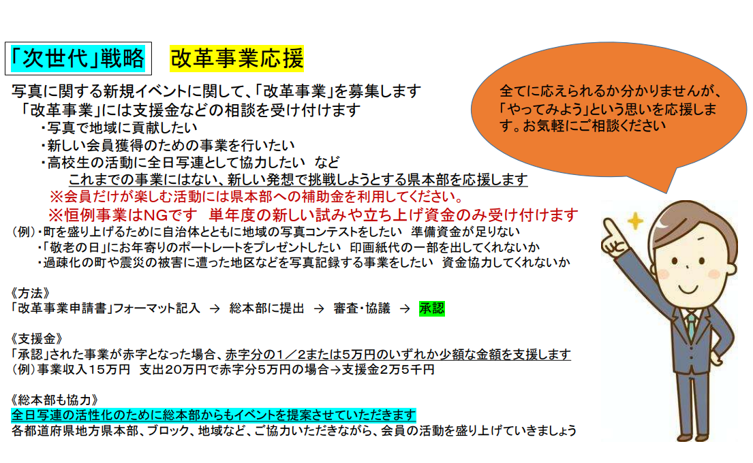

⑩オリジナルグッズ発注表
全日写連オリジナルグッズ発注票

状況 | 商品 | 税込価格 | 内訳(単価+税） | 個数 | 合計（税込）
46％ Price Down | ストラップ | 150円 | 単価136円+税14円 |  | 0
55% Price Down | 高級パスケース | 250円 | 単価227円+税23円 |  | 0
 | 今治ブランド ハンドタオル | 400円 | 単価363円+税36円 |  | 0
 | 100周年トートバッグ（紺・大） | 600円 | 単価545円+税55円 |  | 0
 | 100周年フォトフレームクロック | 950円 | 単価864円+税86円 |  | 0
送料（全国統一）まとめて買うとお得です |  |  |  |  | 送料500円
合計
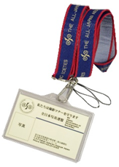

パスケース
ストラップ
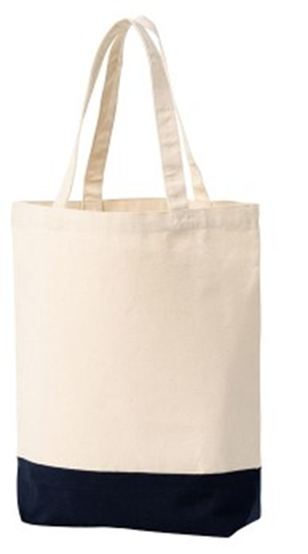
100周年ロゴ入り
フォトフレームクロック
(H190×W185×D20mm)
化粧紙包装

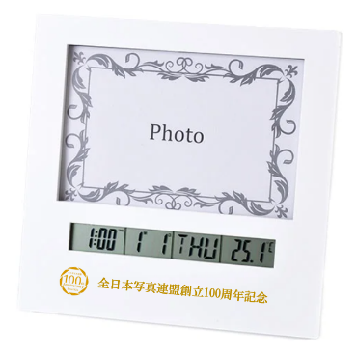

今治ブランド
ハンドタオル（W3250xH250mm）
100周年記念
トートバッグ
(W250xH370xD110mm)
グッズ送付先
（ ）本部 ご担当者
住所 〒 |  |  |  | 電話
納期 月 日必着 （お届けまで２週間かかります）
発注票をFAXかメールでお送りください
全日本写真連盟総本部（松井） FAX: 03-5565-6910
メール minmi7413@photo-asahi.com
受注後、金額（送料を含む）をご請求します

⑬賞状申請
 |  | 年 月 日記入
年間賞状申請書

コンテスト／支部年度賞など、年間に本部内で使用する賞状の枚数を教えてください
文章入り （A4サイズ） | 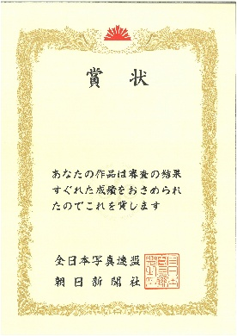 | 枚
文章なし （A4サイズ） |  | 枚
本部名
担当者
電話番号
メールアドレス
送付先住所
実用事項を記入のうえ、総本部事務局にお送りください
必要な枚数を申請してください。追加が必要な場合は、別途ご連絡ください

